ディスクゴルフ
小松由香里杯あいちﾌﾗｲﾝｸﾞﾃﾞｨｽｸ大会2026

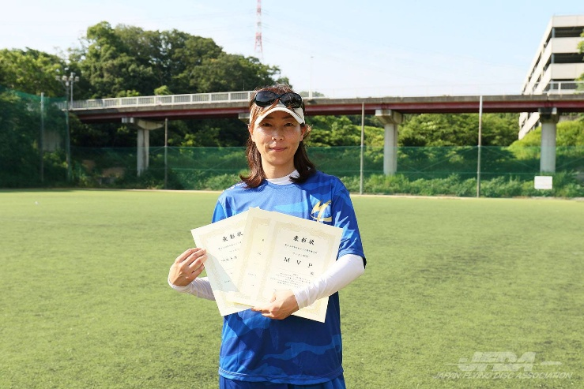
ディスクゴルフ部門

個人戦のディスクゴルフ部門を開催します
この大会は、10月に開催する個人戦の
ディスクゴルフのポイントとして付加されます
＊表彰は各クラス１位のみ
＊チャレンジクラスの表彰はありません

開催日 | 2026年5月17日（日） |  |  |  |  |  | ＊参加賞あり
時間 | 9:00:00 |  | 受付

 | 9:30:00 |  | 開会式及びプレイヤーズミーティング

 | 10:00:00 |  | 試合開始 | 第1ラウンド18ホール

 | 12:30:00 |  |  | 第2ラウンド18ホール

 | 14:30:00 |  | 表彰式・閉会式

 | 15:00:00 |  | 解散

場所 | 小牧市市民四季の森
 |  |  |  |  |  | ＜振込先＞ 豊田信用金庫 上郷支店 普通預金 店番号016
主催 | 一般社団法人 愛知県フライングディスク協会 |  |  |  |  | イッパンシャダンホウジンアイチケンフライングディスクキョウカイ
 |  |  |  |  |  | 口座名 一般社団法人 愛知県ﾌﾗｲﾝｸﾞﾃﾞｨｽｸ協会
協賛 | XComDiscGolf・有限会社三豊 |  |  |  |  | 口座番号 8997953

参加部門 | オープンクラス・レディースクラス |  |  |  | 各部門3000円
 | ジュニアクラス・チャレンジクラス |  |  |  | 各部門1500円
 | ＊ジュニアの部15歳以下

申込先 | FAX | 0568-27-8776 |  |  | 申込及び振込期限5月11日（月曜日）
 | e-mail | info@aifda.or.jp |  |  | ＊エントリー〆切り後の返金は致しません

小松由香里杯あいちフライングディスク大会2025ディスクゴルフ部門 （参加クラスに○印）
参加クラス | オープン・レディース・ ジュ二ア・チャレンジ |  | 年齢 |  | 氏名 |  |  | 性別 | 男・女
住所 | 〒 |  |  |  | E-Mail

TEL | 携帯電話 |  |  |  | 生年月日 |  | 西暦 年
 | （TEL） |  |  |  |  |  | 月 日
※記載いただいた個人情報は責任をもって厳重に管理いたしますが、大会記録をホームページ等に氏名とともに
記載いたしますのでご了承願います。

競技方法
 | ①18ホール2ラウンドを行い、2ラウンド合計により順位を決めます。
 | ②1ラウンド目を予選とし、クラス関係なくランダムに組み分けを行います。
 | ③2ラウンド目は、スコア順に組み分けを行いラウンドしていただきます。
 |  | （初心者対応する為、スコア順にならない場合があります）
 | ④順位は、個人総合ディスクゴルフ部門の為ポイントが与えられます。（10月19日開催予定）
 |  | （同スコアの成績はタイ記録となります） |  |  |  | （チャレンジクラスは順位付けのみ）
 | ⑤ルールは、PDGA及びローカルルール適用します。
 |  | （ローカルルールについてはプレーヤーズミーティング時説明します）
 | ⑥使用ディスクは、PDGA公認ディスクのみ
 |  | （参加賞ディスクは公認ディスクですのでお持ちでない方は、そのディスク使用してください）
 | ⑦ミニマーカー携帯をお願いします。
 |  | （お持ちでない方は、参加賞のミニディスク使用してください）

個人戦
小松由香里杯あいちﾌﾗｲﾝｸﾞﾃﾞｨｽｸ大会2026

開催日 | 2026年10月18日（日）
＊公式練習 | 2026年10月17日午後より

時間 | 8:30:00 | ；受付

 | 9:00:00 | ；開会式及びプレイヤーズミーティング

 | 16:00:00 | ；表彰式＆閉会式
 |  |  |  |  |  |  | ＊参加賞あり

場所 | 国営木曽三川公園 東海広場 （一万人広場） |  |  |  |  | （0584）54-5531

 | ＊会場 | アクセスマップ - 東海広場 | 国営木曽三川公園 (kisosansenkoen.jp)

主催 | 一般社団法人 愛知県フライングディスク協会

協賛 | XComDiscGolf・有限会社三豊

実施種目 | ディスタンス・MTA・DDC・アキュラシー・フリースタイル
※参加人数先着50名（DDCは、先着16チーム）スケジュール、競技方法、総合ポイント対象種目を変更する場合があります
 | オープンクラス・レディースクラス |  |  |  | 3000円
 | ジュニアクラス |  |  |  | 1500円

 | ＊ジュニアの部15歳以下
申込先 | FAX | 0568-27-8776
 | e-mail | info@aifda.or.jp
＊受付開始 9月7日（月） |  |  |  | ＜振込先＞ 豊田信用金庫 上郷支店 普通預金 店番号016
申込及び振込期限10月5日（月曜日） |  |  |  | イッパンシャダンホウジンアイチケンフライングディスクキョウカイ
＊エントリー〆切り後の返金は致しません |  |  |  | 口座名 一般社団法人 愛知県ﾌﾗｲﾝｸﾞﾃﾞｨｽｸ協会
 |  |  |  | 口座番号 8997953

小松由香里杯あいちフライングディスク大会2026 （参加クラスに○印）参加回数（１回・２回）
参加クラス | オープン・レディース・ ジュ二ア |  | 年齢 |  | 氏名 |  |  | 性別 | 男・女
住所 | 〒 |  |  |  | E-Mail

TEL | 携帯電話 |  |  |  | 生年月日 |  | 西暦 年
 | （TEL） |  |  |  |  |  | 月 日
参加種目 パートナー希望の場合（）内に希望と書いてください |  | 全種目・ディスタンス・MTA・DDC・アキュラシー・フリースタイル
 |  | DDCペア名（ ） |  |  |  | フリースタイル ペア名（ ）
※記載いただいた個人情報は責任をもって厳重に管理いたしますが、大会記録をホームページ等に氏名とともに
記載いたしますのでご了承願います。

